Gebrauchsanweisung
GEBRAUCHSANWEISUNG

 | 1- Kopiere das leere Arbeitsblatt ("G1+") auf zusätzliche Blätter (1 Blatt pro Beobachtungsstandort). 2- Geben Sie den Namen und die Adresse der zu beobachtenden Baustelle an. 3- Nummerieren Sie die Riss-Messlehren. 4- Geben Sie das Datum der Beobachtung (14/07/21 für 14. Juli 2021) und die Temperatur (29 für 29°C) an, um die Ausdehnung anhand der Temperaturabweichungen von der T°C der ersten Messung zu berechnen. NB: Wenn Sie die Temperatur nicht abgelesen haben, lassen Sie den Wert leer; der Ausdehnungskoeffizient wird dann nicht berücksichtigt. Wenn Sie bei einer Messung die Temperatur nicht abgelesen haben, geben Sie die gleiche Temperatur wie bei der ersten Messung an, damit der Ausdehnungskoeffizient nicht berücksichtigt wird. 5- Schreiben Sie die Ablesung auf dem T- und R-Nonius jedes Messgeräts in mm (Beispiel: 10,8 für T-Nonius und 43,0 für R-Nonius). 6- Die Tabelle der angepassten Temperaturmesswerte mit der Projektion der Y-Rotation und den Punkten der Verlaufskurve wird automatisch eingetragen. Führen Sie bei den nächsten Beobachtungen die Aufgaben 4 und 5 durch.
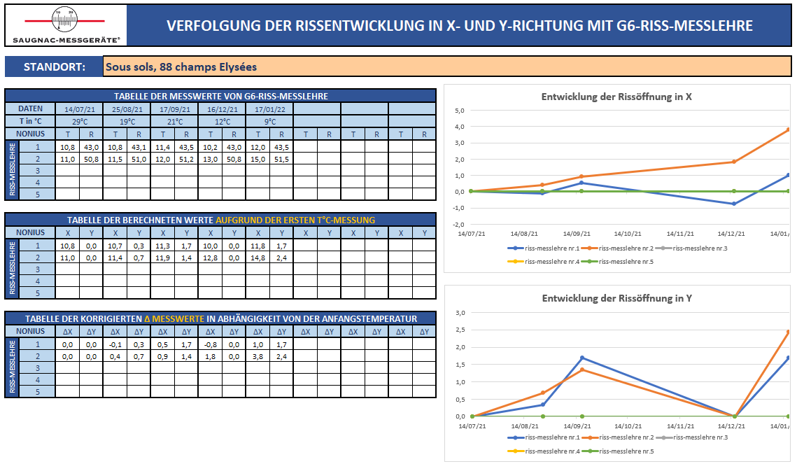

2

3

4

5
6

G6
 |  |  |  |  | VERFOLGUNG DER RISSENTWICKLUNG IN X- UND Y-RICHTUNG MIT G6-RISS-MESSLEHRE

STANDORT: |  |  |  | Sous sols, 88 champs Elysées
Entwicklung der Rissöffnung in X
 | riss-messlehre nr.1 | riss-messlehre nr.2 | riss-messlehre nr.3 | riss-messlehre nr.4 | riss-messlehre nr.5
14/07/21 | 0.0 | 0.0 | 0.0 | 0.0 | 0.0
25/08/21 | 0.0 | 0.0 | 0.0 | 0.0 | 0.0
17/09/21 | 0.0 | 0.0 | 0.0 | 0.0 | 0.0
16/12/21 | 0.0 | 0.0 | 0.0 | 0.0 | 0.0
17/01/22 | 0.0 | 0.0 | 0.0 | 0.0 | 0.0
 | 0.0 | 0.0 | 0.0 | 0.0 | 0.0
 | 0.0 | 0.0 | 0.0 | 0.0 | 0.0
 | 0.0 | 0.0 | 0.0 | 0.0 | 0.0
TABELLE DER MESSWERTE VON G6-RISS-MESSLEHRE
DATEN |  | 2021-07-14 |  | 2021-08-25 |  | 2021-09-17 |  | 2021-12-16 |  | 2022-01-17
T in °C |  | 29°C |  | 19°C |  | 21°C |  | 12°C |  | 9°C
NONIUS |  | T | R | T | R | T | R | T | R | T | R | T | R | T | R | T | R
RISS-MESSLEHRE | 1
 | 2
 | 3
 | 4
 | 5

TABELLE DER BERECHNETEN WERTE AUFGRUND DER ERSTEN T°C-MESSUNG
NONIUS |  | X | Y | X | Y | X | Y | X | Y | X | Y | X | Y | X | Y | X | Y
RISS-MESSLEHRE | 1
 | 2
 | 3
Entwicklung der Rissöffnung in Y
 | riss-messlehre nr.1 | riss-messlehre nr.2 | riss-messlehre nr.3 | riss-messlehre nr.4 | riss-messlehre nr.5
14/07/21 | 0.0 | 0.0 | 0.0 | 0.0 | 0.0
25/08/21 | 0.0 | 0.0 | 0.0 | 0.0 | 0.0
17/09/21 | 0.0 | 0.0 | 0.0 | 0.0 | 0.0
16/12/21 | 0.0 | 0.0 | 0.0 | 0.0 | 0.0
17/01/22 | 0.0 | 0.0 | 0.0 | 0.0 | 0.0
 | 0.0 | 0.0 | 0.0 | 0.0 | 0.0
 | 0.0 | 0.0 | 0.0 | 0.0 | 0.0
 | 4
 | 5

TABELLE DER KORRIGIERTEN ∆ MESSWERTE IN ABHÄNGIGKEIT VON DER ANFANGSTEMPERATUR
NONIUS |  | ∆X | ∆Y | ∆X | ∆Y | ∆X | ∆Y | ∆X | ∆Y | ∆X | ∆Y | ∆X | ∆Y | ∆X | ∆Y | ∆X | ∆Y
RISS-MESSLEHRE | 1
 | 2
 | 3
 | 4
 | 5

G6 (Beispiel)
 |  |  |  |  | VERFOLGUNG DER RISSENTWICKLUNG IN X- UND Y-RICHTUNG MIT G6-RISS-MESSLEHRE

STANDORT: |  |  |  | Sous sols, 88 champs Elysées
Entwicklung der Rissöffnung in X
 | riss-messlehre nr.1 | riss-messlehre nr.2 | riss-messlehre nr.3 | riss-messlehre nr.4 | riss-messlehre nr.5
14/07/21 | 0.0 | 0.0 | 0.0 | 0.0 | 0.0
25/08/21 | -0.1 | 0.4 | 0.0 | 0.0 | 0.0
17/09/21 | 0.5 | 0.9 | 0.0 | 0.0 | 0.0
16/12/21 | -0.8 | 1.8 | 0.0 | 0.0 | 0.0
17/01/22 | 1.0 | 3.8 | 0.0 | 0.0 | 0.0
 | 0.0 | 0.0 | 0.0 | 0.0 | 0.0
 | 0.0 | 0.0 | 0.0 | 0.0 | 0.0
 | 0.0 | 0.0 | 0.0 | 0.0 | 0.0
TABELLE DER MESSWERTE VON G6-RISS-MESSLEHRE
DATEN |  | 2021-07-14 |  | 2021-08-25 |  | 2021-09-17 |  | 2021-12-16 |  | 2022-01-17
T in °C |  | 29°C |  | 19°C |  | 21°C |  | 12°C |  | 9°C
NONIUS |  | T | R | T | R | T | R | T | R | T | R | T | R | T | R | T | R
RISS-MESSLEHRE | 1 | 10.8 | 43.0 | 10.8 | 43.1 | 11.4 | 43.5 | 10.2 | 43.0 | 12.0 | 43.5
 | 2 | 11.0 | 50.8 | 11.5 | 51.0 | 12.0 | 51.2 | 13.0 | 50.8 | 15.0 | 51.5
 | 3
 | 4
 | 5

TABELLE DER BERECHNETEN WERTE AUFGRUND DER ERSTEN T°C-MESSUNG
NONIUS |  | X | Y | X | Y | X | Y | X | Y | X | Y | X | Y | X | Y | X | Y
RISS-MESSLEHRE | 1 | 10.8 | 0.0 | 10.7 | 0.3 | 11.3 | 1.7 | 10.0 | 0.0 | 11.8 | 1.7
 | 2 | 11.0 | 0.0 | 11.4 | 0.7 | 11.9 | 1.4 | 12.8 | 0.0 | 14.8 | 2.4
 | 3
Entwicklung der Rissöffnung in Y
 | riss-messlehre nr.1 | riss-messlehre nr.2 | riss-messlehre nr.3 | riss-messlehre nr.4 | riss-messlehre nr.5
14/07/21 | 0.0 | 0.0 | 0.0 | 0.0 | 0.0
25/08/21 | 0.3 | 0.7 | 0.0 | 0.0 | 0.0
17/09/21 | 1.7 | 1.4 | 0.0 | 0.0 | 0.0
16/12/21 | 0.0 | 0.0 | 0.0 | 0.0 | 0.0
17/01/22 | 1.7 | 2.4 | 0.0 | 0.0 | 0.0
 | 0.0 | 0.0 | 0.0 | 0.0 | 0.0
 | 0.0 | 0.0 | 0.0 | 0.0 | 0.0
 | 4
 | 5

TABELLE DER KORRIGIERTEN ∆ MESSWERTE IN ABHÄNGIGKEIT VON DER ANFANGSTEMPERATUR
NONIUS |  | ∆X | ∆Y | ∆X | ∆Y | ∆X | ∆Y | ∆X | ∆Y | ∆X | ∆Y | ∆X | ∆Y | ∆X | ∆Y | ∆X | ∆Y
RISS-MESSLEHRE | 1 | 0.0 | 0.0 | -0.1 | 0.3 | 0.5 | 1.7 | -0.8 | 0.0 | 1.0 | 1.7
 | 2 | 0.0 | 0.0 | 0.4 | 0.7 | 0.9 | 1.4 | 1.8 | 0.0 | 3.8 | 2.4
 | 3
 | 4
 | 5

